Datos personales
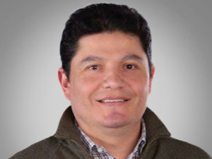

Nombres: | Jorge Isaac
Apellidos: | Benavides Ordóñez
Facebook:
Twitter: | @JorBenavidesO
Descripción:

